Рус
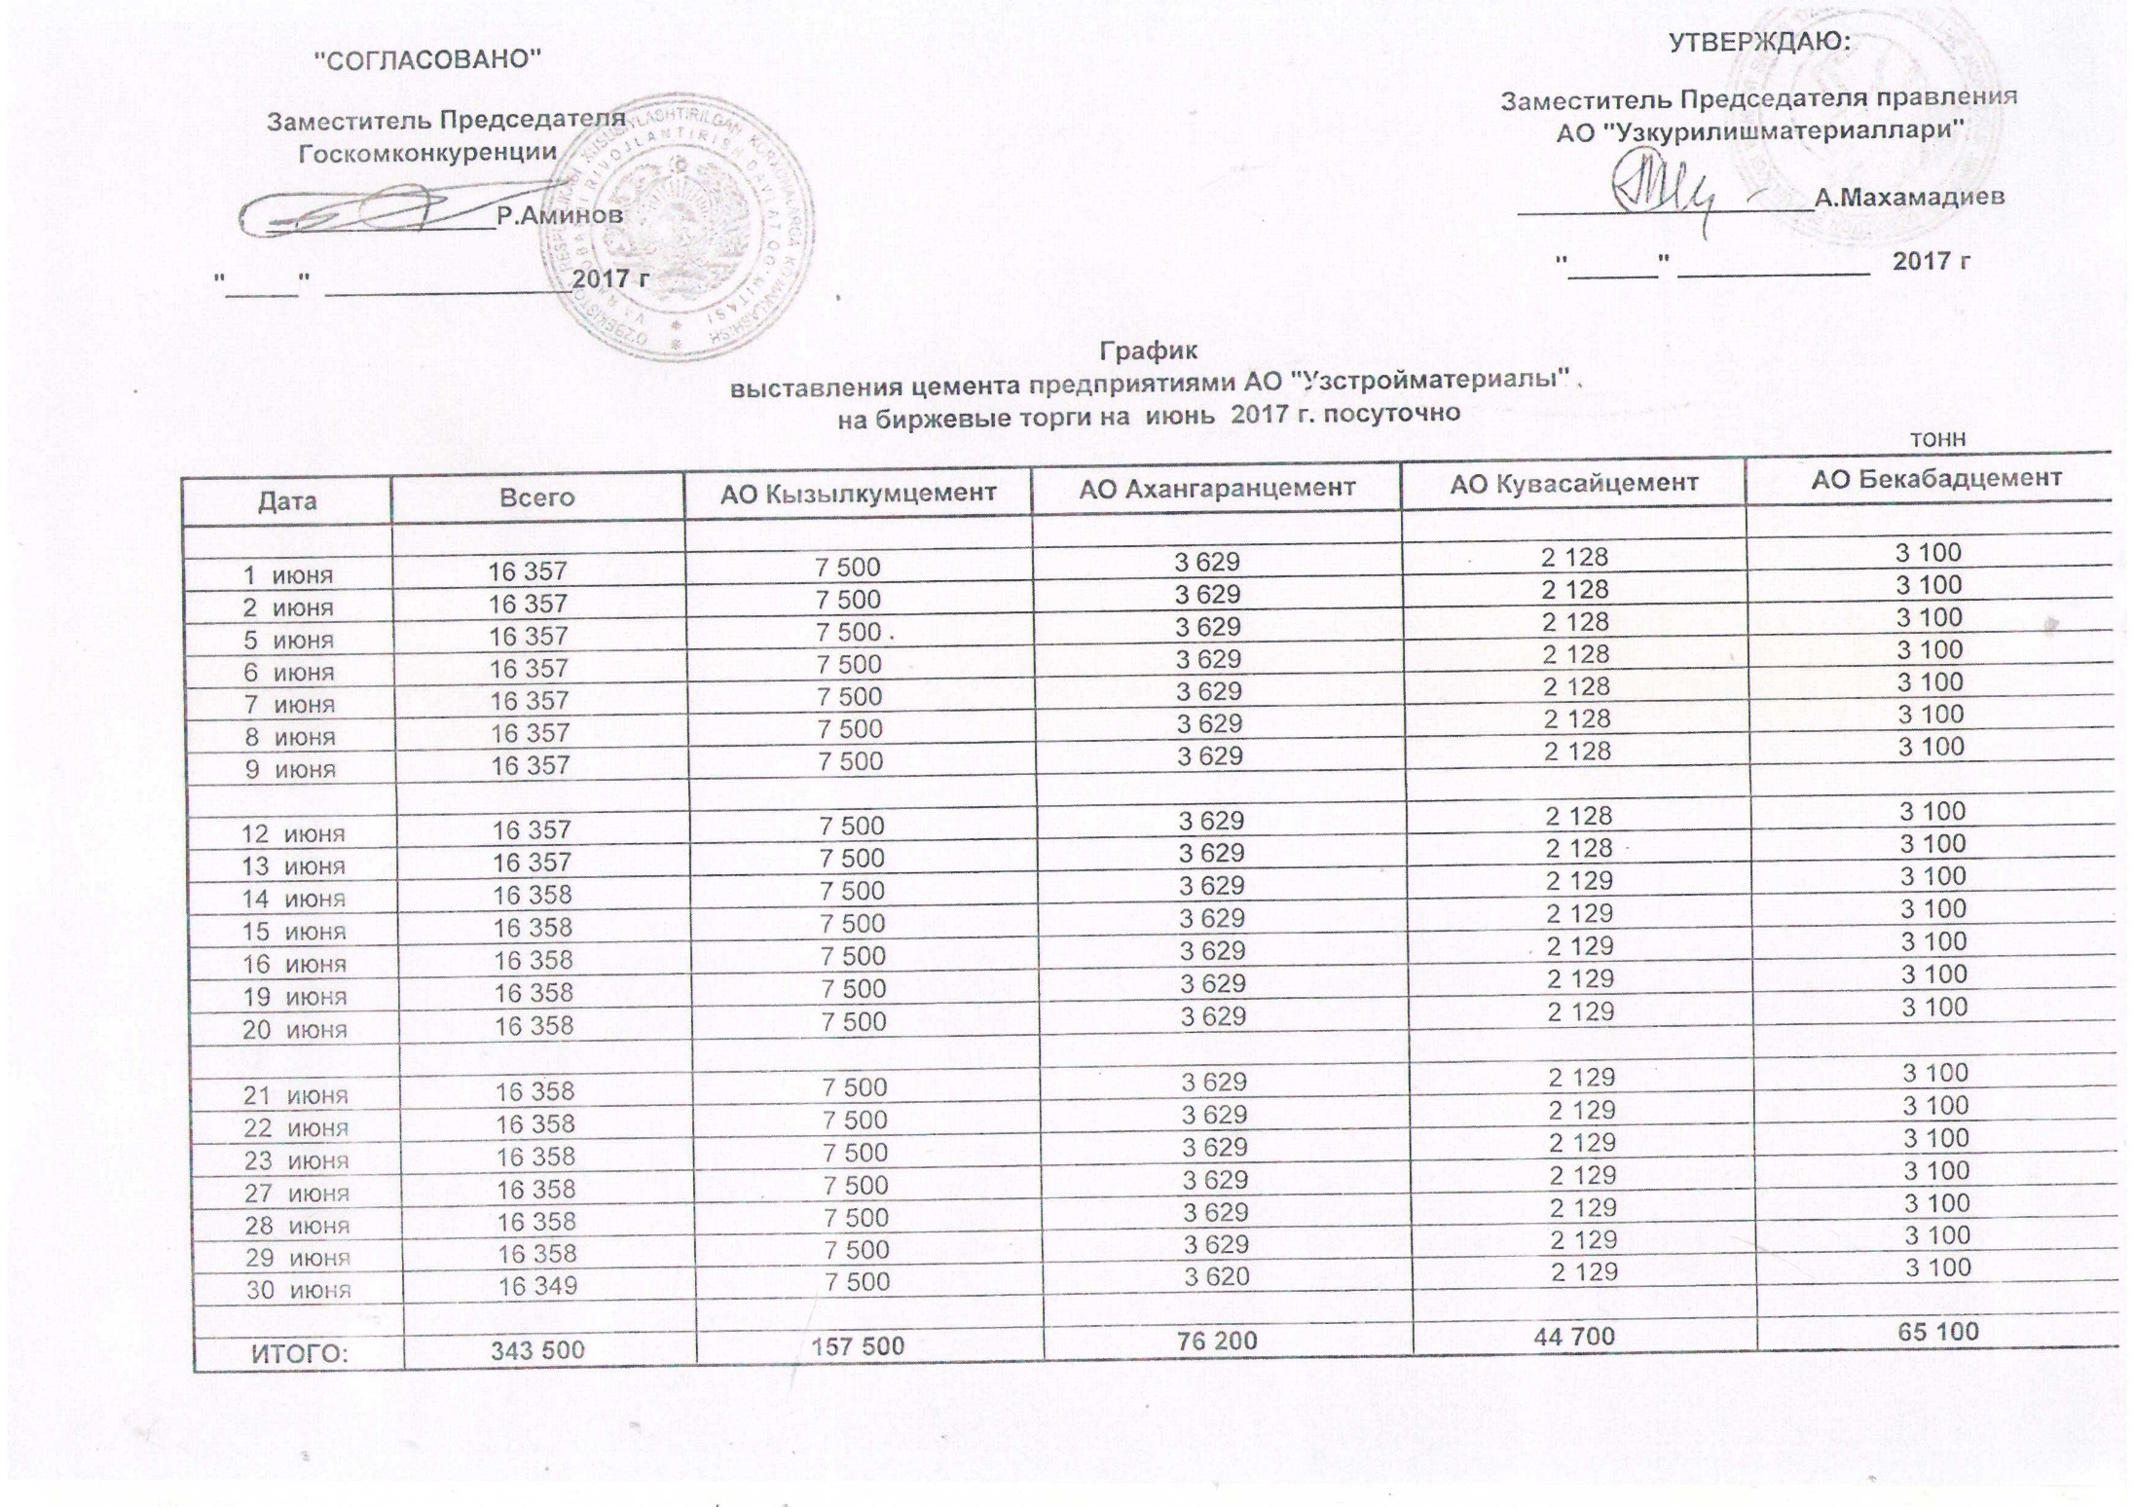
2017 йил июнь ойида Узкурилишмоллари АЖ корхоналари томонидан орқали биржа савдоларида сотувга қўиладиган цемент маҳсулоти миқдорлари (кунлиг) ЖАДВАЛИ
 |  |  |  |  | тонн
 | Жами | Кызылкумцемент АЖ | Ахангаранцемент АЖ | Кувасайцемент АЖ | Бекабадцемент АЖ
2017-06-01 | 16,357 | 7,500 | 3,629 | 2,128 | 3,100
2017-06-02 | 16,357 | 7,500 | 3,629 | 2,128 | 3,100
2017-06-05 | 16,357 | 7,500 | 3,629 | 2,128 | 3,100
2017-06-06 | 16,357 | 7,500 | 3,629 | 2,128 | 3,100
2017-06-07 | 16,357 | 7,500 | 3,629 | 2,128 | 3,100
2017-06-08 | 16,357 | 7,500 | 3,629 | 2,128 | 3,100
2017-06-09 | 16,357 | 7,500 | 3,629 | 2,128 | 3,100

2017-06-12 | 16,357 | 7,500 | 3,629 | 2,128 | 3,100
2017-06-13 | 16,357 | 7,500 | 3,629 | 2,128 | 3,100
2017-06-14 | 16,358 | 7,500 | 3,629 | 2,129 | 3,100
2017-06-15 | 16,358 | 7,500 | 3,629 | 2,129 | 3,100
2017-06-16 | 16,358 | 7,500 | 3,629 | 2,129 | 3,100
2017-06-19 | 16,358 | 7,500 | 3,629 | 2,129 | 3,100
2017-06-20 | 16,358 | 7,500 | 3,629 | 2,129 | 3,100

2017-06-21 | 16,358 | 7,500 | 3,629 | 2,129 | 3,100
2017-06-22 | 16,358 | 7,500 | 3,629 | 2,129 | 3,100
2017-06-23 | 16,358 | 7,500 | 3,629 | 2,129 | 3,100
2017-06-27 | 16,358 | 7,500 | 3,629 | 2,129 | 3,100
2017-06-28 | 16,358 | 7,500 | 3,629 | 2,129 | 3,100
2017-06-29 | 16,358 | 7,500 | 3,629 | 2,129 | 3,100
2017-06-30 | 16,349 | 7,500 | 3,620 | 2,129 | 3,100

ЖАМИ | 343,500 | 157,500 | 76,200 | 44,700 | 65,100

